상품제안서
훈민정음볼펜+청자상감운학문자개명함+자개USB | 상품코드: S46485

 |  |  |  |  |  |  | 02-713-8555 | www.synergygift.co.kr
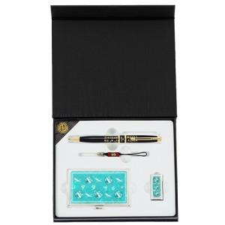

【상세/제작정보】

【인쇄/포장옵션】 | 레이저 펜+명함+USB 세트당 / 포장지포장

【공급단가】 | 수량 | 20~ | 100~ | 300~ | 500~ | 1,000~
*VAT별도 | 8GB | 34,810원 | 33,450원 | 31,820원 | 31,000원 | 30,460원
 | 16GB | 37,370원 | 35,910원 | 34,160원 | 33,280원 | 32,700원
 | 32GB | 39,930원 | 38,370원 | 36,500원 | 35,560원 | 34,940원
 | 64GB | 42,490원 | 40,830원 | 38,840원 | 37,840원 | 37,180원

【상품 URL】 | https://www.synergygift.co.kr:443/src/goods_detail.php?gdno=46485

